Sheet1
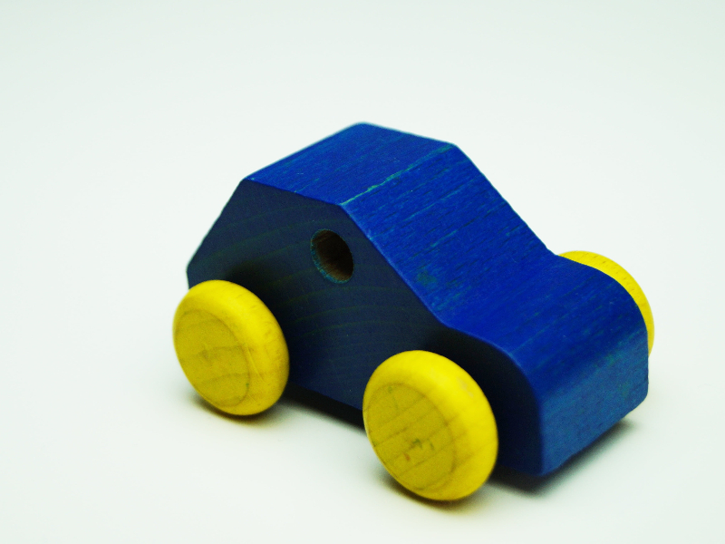




路上汽修 |  |  |  |  | 萬眾汽車維修中心 車輛保養檢查報告 |  |  | section1
日 期 : | 2022-06-04 | 車牌編號: | DX4562 |  | 牌子: | 寶馬 |  | section2
型號: | 寶馬5係X500 |  |  |  | 行車里數: | 12000 | 公里
檢 查 保 養 及 維 修 項 目 |  |  |  |  |  |  |  | section3
0 | 首保
1 | 項目一：更換機油格
2 | 項目二：四輪定位
評估費用合計： |  |  |  |  |  |  | 1200
*** 注: 貴署以月費承包形式支付維修及保養費用,有關零件價格只為評估費用。
本 次 車 輛 保 養 項 目 內 容 簡 報 |  |  |  | 正 常 | 更換 | 建議更換 |  | section4
1 | 檢查 : 剎車油 |  |  | ☑ | □ | □ | □
2 | 檢查 : 軚油 |  |  | ☑ | □ | □ | □
3 | 檢查 : OBDⅡ電腦 |  |  | ☑ | □ | □ | □
4 | 檢查 : 檢查引擎 |  |  | □ | ☑ | □ | □
5 | 檢查 : 車輛啟動狀況 |  |  | ☑ | □ | □ | □
6 | 檢查 : 全車儀錶及電器設施 |  |  | ☑ | □ | □ | □
7 | 檢查 : 冷氣系統 |  |  | ☑ | □ | □ | □
8 | 檢查 : 駐車系統 |  |  | ☑ | □ | □ | □
9 | 檢查 : 制動系統 |  |  | □ | □ | ☑ | □
10 | 檢查 : 離合器系統 |  |  | ☑ | □ | □ | □
11 | 檢查 : 懸掛系統 |  |  | □ | □ | ☑ | □
12 | 檢查 : 轉向系統 |  |  | ☑ | □ | □ | □
13 | 檢查 : 底盤狀況 |  |  | ☑ | □ | □ | □
14 | 檢查 : 調校車頭皮帶 |  |  | ☑ | □ | □ | □
15 | 檢查 : 全車活動鉸位打油 |  |  | ☑ | □ | □ | □
16 | 檢查 : 附加設備 |  |  | ☑ | □ | □ | □
17 | 檢查 : 車輛尾斗等 |  |  | ☑ | □ | □ | □
備 註 |  |  |  |  |  |  |  | section5
此次維修保養內容為：全車已檢查，建議部分更換，已需要更換部分已更換完畢
維修人員：云神仙
地址：澳門慕拉士大馬路201-207號泉福工業大廈地下A座
電話：28717575 FAX：28718227
DX4562驗車數據圖 |  |  |  |  |  |  |  | section6

